Sheet1
Should Cost Model 成本核价模型

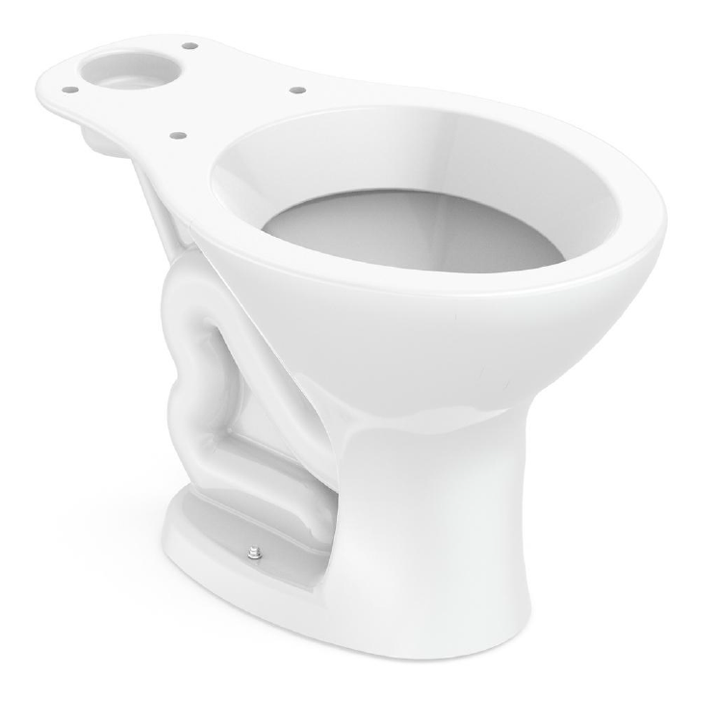
Customer SKU#客户款号 |  |  | Photo:
Factory SKU#工厂款号 | GD1A603-EL-S
Description品名 | Toilet bowl |  |  |  |  |  |  | I/J/K三栏价格填一样的 |  |  | V4-1自产 | V4-1外购
Incoterm 报价方式
Date 核价日期 |  |  |  |  |  | 净重：17kg |  | 产品价格出厂价+中国到尼日利亚的物流（一个高柜10万元/一个柜的数量就是单个产品物流费用。 |  |  | Margin 1 | Margin 2
 |  |  |  |  |  |  |  |  |  |  | 30.0% | 3.0%
Key Categories 成本类别 | Key Inputs / Material项目 | GD code 内部编号 | Vendor name供应商名字 | Vendor product code供应商产品编号 | Key spec主要规格 | Unit数量单位 | Qty 数量 | unit price 单价 | Total cost 总成本 | V3 | V4-1 | V4-2
VC cost陶瓷成本 | Tank/cistern lid水箱盖
 | Tank/cistern 水箱
 | toilet bowl/pan马桶 | GD1A603-EL-S |  |  | 635*375*380mm | 个 | 1 | ￥47.82 | ￥47.82 | ￥47.82 | ￥47.82
 | basin/sink盆
 | Pedestal
 | others 其他
 | Flush valve 水件
Accessories 配件 | Toilet seat盖板
 | Overflow 溢水环
 | Push button/lever按键、扳手
 | Tank fitting kit 水箱安装配件
 | Toilet fitting kit安装配件
 | others 其他
Package 包装 | Installation Manual说明书 |  |  |  |  | 本 | 1 | ￥2.00 | ￥2.00 | ￥2.00 |  | ￥2.00
 | Inner pack内包装 |  |  |  |  | 个 | 1 | ￥6.00 | ￥6.00 | ￥6.00 |  | ￥6.00
 | outer carton外箱 |  |  |  |  | 个 | 1 | ￥12.80 | ￥12.80 | ￥12.80 |  | ￥12.80
 | Pallet托盘(无特殊要求无）
Labor Cost 人工成本 | Production labor cost生产人工成本 |  |  |  |  |  |  | ￥6.25 | ￥6.25 | ￥6.25 | ￥6.25 |  | 工厂提供
 | Packing labor cost 包装人工成本 |  |  |  |  |  |  | ￥0.98 | ￥0.98 | ￥0.98 | ￥0.98 |  | 工厂提供
Spoilage 损耗 | Lost for low yield 合格率损耗 |  |  |  |  |  |  | ￥9.44 | ￥9.44 | ￥9.44 | ￥9.44 |  | 工厂提供
Indirect Cost 间接费用 | Tooling 模具分摊 |  |  |  |  |  |  | ￥2.55 | ￥2.55 | ￥2.55 | ￥2.55 |  | 工厂提供
 | Management fee管理成本或财务成本及其他 |  |  |  |  |  |  | ￥7.00 | ￥7.00 | ￥7.00 | ￥7.00 |  | 工厂提供
Sub Total cost | RMB 产品成本 |  |  |  |  |  |  |  | ￥94.84 | ￥94.84 | ￥74.04 | ￥20.80
 | local charges 物流费用 |  |  |  |  | 套 | 1 |  | ￥56.92 | ￥56.92 | ￥56.92 |  | 尼日利亚一个高柜1万人民币到其他港口/一个柜的数量=单个产品物流费
 | 人民币总成本 |  |  |  |  |  |  |  | ￥151.75 | ￥151.75 | ￥130.95 | ￥20.80
Profit | Profit 利润 |  |  |  |  |  |  |  | ￥28.45 | ￥28.45 | ￥22.21 | ￥0.62
Exchange rate | USD VS RMB美金兑人民币汇率 |  |  |  |  |  |  |  | 6.6 | 6.6 | 6.6 | 6.6
Total cost | USD美金总成本 |  |  |  |  |  |  |  | $22.99 | $22.99 | $19.84 | $3.15 | $22.99
 | USD美金销售价 |  |  |  |  |  |  |  | $27.30 | $27.30 | $23.21 | $3.25 | $26.45

